羽翼界面（已完成）
美术需求： | 1.翅膀背包界面
 | 2.翅膀羽化界面

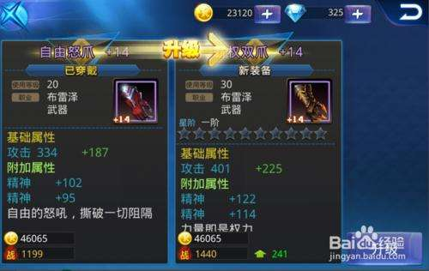

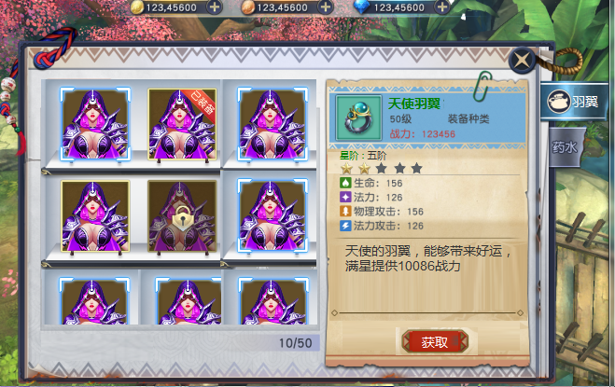

翅膀作为道具存放于背包

星阶信息，参考天天炫斗
图标状态不变：
1.已解锁
2.未解锁（半透明遮罩和锁）
3.已装备标签
4.选中框

翅膀描述：3行即可

 |  | 拥有翅膀数/翅膀总数

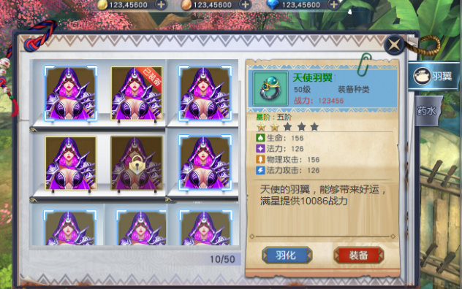

已购买的翅膀，出现“羽化”和“装备”按钮

已装备的翅膀，出现“卸下”按钮

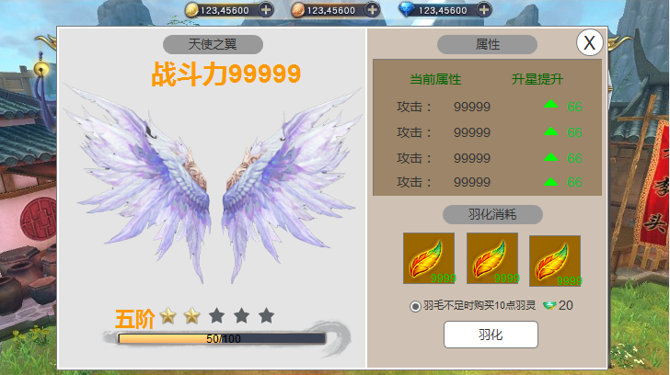

翅膀名称4字
区域块名称
战斗力信息：
1.美术字：战斗力
2.美术数字：0-9
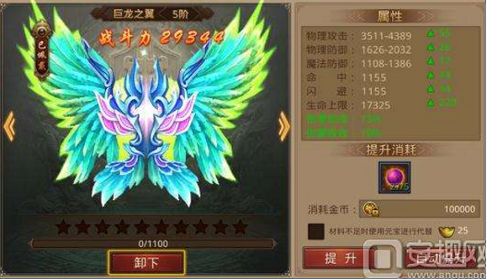
属性区域：
1.显示当前属性，数字最大5位
2.升星提升：拥有提升标志、数字绿色，数字最大2位

翅膀3D模型

消耗材料：
1.材料图标
2.材料拥有数量，绿色

星阶信息：
1.美术或程序字1-10阶
2.星星
3.进度条，显示进度：当前羽毛数/升星所需羽毛数
单选框：单选按钮选择后中心有个绿色圆点

 |  |  | 参考图

羽翼进阶特效
美术需求： | 进阶成功特效和“进阶成功”美术字
特效描述： | 1.当集齐五颗星的时候，所有星星有外发光特效，如图一
 | 2.星星抖动一下然后爆炸，变成特效，汇聚到上方的一点，特效如图2
 | 3.在星星特效汇聚的地方弹出进阶成功文字和特效，参考任务完成特效

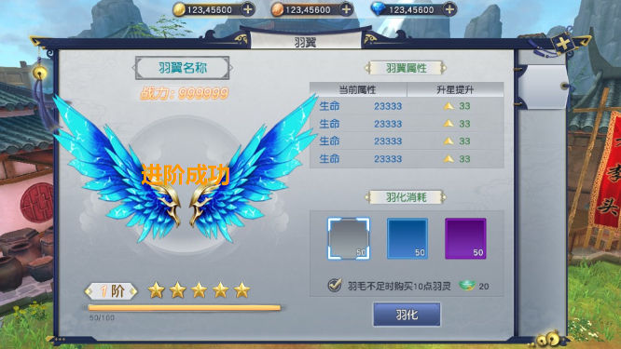

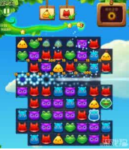
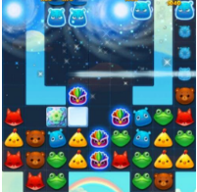

 | 图一 | 图二

